テスト
テストシート

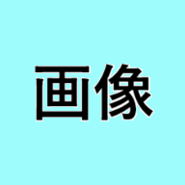

これらの図形は削除される

この図形は削除されない

